年级_AI使用频率
不同年级（人数与组内占比）

不同年级：AI 使用频率构成
年级 | 几乎不用 | 每月1-3次 | 每周1-2次 | 每周3-5次 | 几乎每天 | 合计 | 样本占比
大一 | 3 | 4 | 9 | 8 | 6 | 30 | 28.3%
大二 | 3 | 5 | 5 | 21 | 4 | 38 | 35.8%
大三 | 2 | 0 | 5 | 8 | 11 | 26 | 24.5%
大四 | 0 | 2 | 4 | 2 | 4 | 12 | 11.3%
合计 | 8 | 11 | 23 | 39 | 25 | 106 | 100.0%

年级（组内百分比） | 几乎不用 | 每月1-3次 | 每周1-2次 | 每周3-5次 | 几乎每天 | 合计
大一 | 10.0% | 13.3% | 30.0% | 26.7% | 20.0% | 100.0%
大二 | 7.9% | 13.2% | 13.2% | 55.3% | 10.5% | 100.0%
大三 | 7.7% | 0.0% | 19.2% | 30.8% | 42.3% | 100.0%
大四 | 0.0% | 16.7% | 33.3% | 16.7% | 33.3% | 100.0%

说明 | 上表为人数；下表为各组内部百分比。右侧采用 100% 堆积条形图，便于比较不同组的 AI 使用频率构成差异。

专业_AI使用频率
不同专业（人数与组内占比）

不同专业：AI 使用频率构成
专业类别 | 几乎不用 | 每月1-3次 | 每周1-2次 | 每周3-5次 | 几乎每天 | 合计 | 样本占比
人文社科类 | 1 | 3 | 5 | 11 | 7 | 27 | 25.5%
理工类 | 3 | 3 | 3 | 5 | 12 | 26 | 24.5%
经管类 | 2 | 0 | 7 | 10 | 5 | 24 | 22.6%
医学类 | 1 | 2 | 3 | 11 | 0 | 17 | 16.0%
艺术设计类 | 1 | 3 | 5 | 2 | 1 | 12 | 11.3%
合计 | 8 | 11 | 23 | 39 | 25 | 106 | 100.0%

专业类别（组内百分比） | 几乎不用 | 每月1-3次 | 每周1-2次 | 每周3-5次 | 几乎每天 | 合计
人文社科类 | 3.7% | 11.1% | 18.5% | 40.7% | 25.9% | 100.0%
理工类 | 11.5% | 11.5% | 11.5% | 19.2% | 46.2% | 100.0%
经管类 | 8.3% | 0.0% | 29.2% | 41.7% | 20.8% | 100.0%
医学类 | 5.9% | 11.8% | 17.6% | 64.7% | 0.0% | 100.0%
艺术设计类 | 8.3% | 25.0% | 41.7% | 16.7% | 8.3% | 100.0%

说明 | 上表为人数；下表为各组内部百分比。右侧采用 100% 堆积条形图，便于比较不同组的 AI 使用频率构成差异。

开放题_开放建议
开放题：开放建议
有效回答数：66（已排除空白及“无/没有/不知道”等无实际信息回答）

开放建议：主要观点提及人数
具体观点 | 提及人数 | 占有效回答比例 | 代表性原话
担心 AI 给出看似可信但实际错误的答案 | 11 | 16.7% | “主要担心AI一本正经地给出错误答案。”；“主要担心AI一本正经地给出错误答案。”
希望将不同 AI 工具整合到一个统一入口 | 10 | 15.2% | “如果能把不同AI工具整合到一个入口会方便很多。”；“如果能把不同AI工具整合到一个入口会方便很多。”
希望 AI 回答时提供信息来源和原文链接 | 10 | 15.2% | “希望回答时能直接给出处和原文链接。”
希望学校课程教授如何正确使用 AI | 8 | 12.1% | “学校课程如果能教怎么正确使用AI会更好。”；“学校课程如果能教怎么正确使用AI会更好。”
希望 AI 根据错题和笔记制定复习计划 | 8 | 12.1% | “希望能根据我的错题和笔记做复习计划。”；“希望能根据我的错题和笔记做复习计划。”
希望 AI 能结合具体课程资料进行问答 | 7 | 10.6% | “如果能针对课程资料回答会更实用。”；“如果能针对课程资料回答会更实用。”
希望获得提示词写法指导以提高回答质量 | 7 | 10.6% | “有时候不知道怎么写提示词，结果质量差异很大。”；“有时候不知道怎么写提示词，结果质量差异很大。”
希望 AI 辅助写作时减少内容同质化 | 5 | 7.6% | “写作很方便，但不希望最后大家的内容都差不多。”；“写作很方便，但不希望最后大家的内容都差不多。”

桑基图
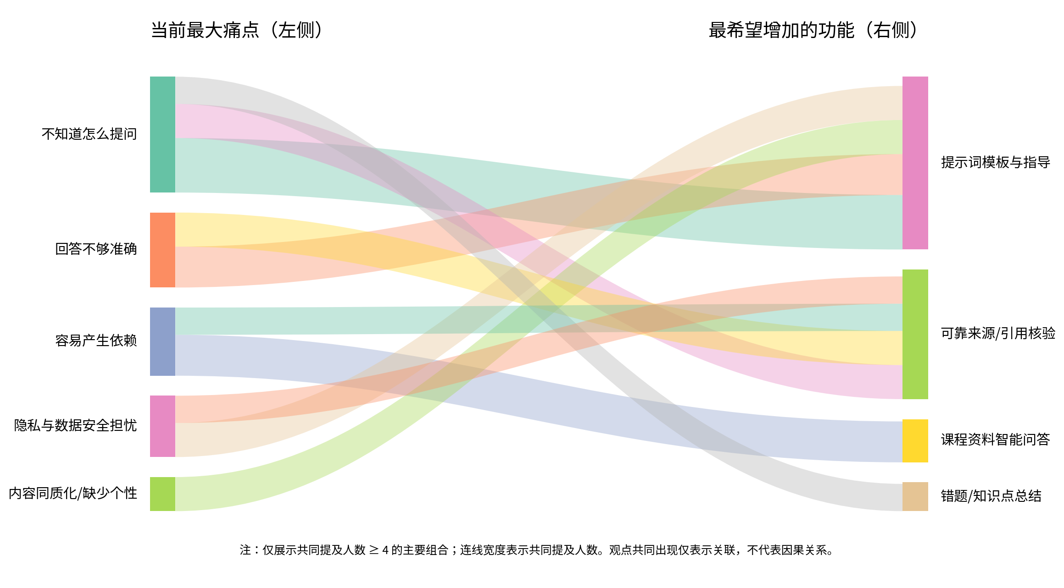
痛点 × 功能需求主要共同提及关系
图中连线宽度代表同一受访者共同提及人数；仅表示共同出现关系，不代表因果关系。

